测试说明
一、测试方法
1. 接入点设置为CMWAP
2. 浏览器最好用手机自带（默认）浏览器
3. 接按照测试用例的步骤测试即可——浏览器输入测试网址→查看测试用例结果
二、不能重定向的问题集合
1.1 UC浏览器
1. 开启云端加速
解决办法：进UC浏览器->设置->系统设置->基本设置，取消勾选云端加速。
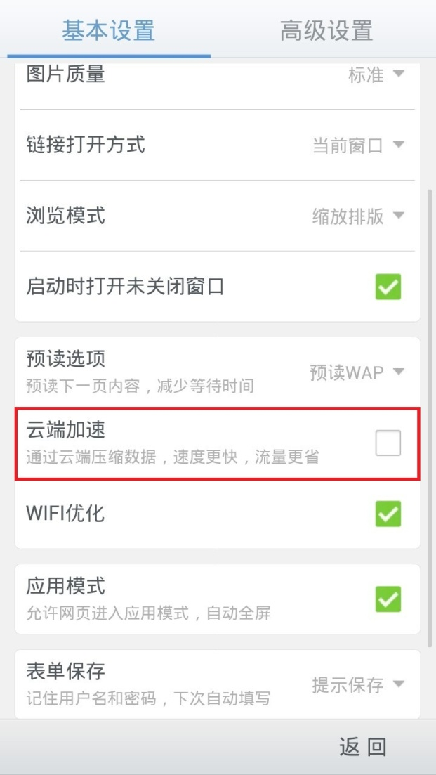

2. Android 2.x版本操作系统
1.2 自带浏览器
1. 小米手机，CMWAP网关会优先根据X-Online-Host向目标服务器发出数据请求，并且浏览器可能会因此受到欺骗。暂无解决办法。
1.3 QQ浏览器
暂未发现不能重定向的现象，如有发现，请在此补充。
1.4 冲浪浏览器
1. 开启2G/3G网络：www页面适配
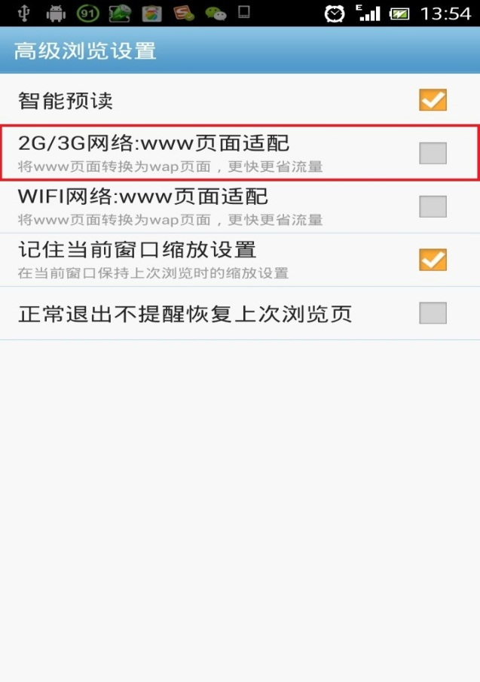
解决办法：进冲浪浏览器->设置->高级浏览设置，取消勾选2G/3G网络：www页面适配。

1.5 非浏览器原因
1. 仅接入wap网关的省份，采用非wap方式上网。
解决办法：将上网方式切换为cmwap
2. 非移动网络，如联通，电信。
3. 手机信号不好。
4. 其他条件不符合：指定范围之外的错误码、出错网址后缀不在范围内等，需要具体情况具体分析。

分省运营位
